일반형
견 적 서

주식회사 지오멕스소프트 |  | 귀하
전화 :
팩스 :
담당 :

아래와 같이 견적합니다.

견 적 합 계 : | ₩1,650,000
견 적 일 자 : | 2014-07-26 16:31:28
결 재 조 건 :

품 명 | 규 격 | 수 량 | 단 가 | 금 액 | 세 액 | 합 계 액
 |  |  |  | - | - | -
데스크탑 | HP Pav 500 CTO | 1 | 1,300,000 | 1,300,000 | 130,000 | 1,430,000
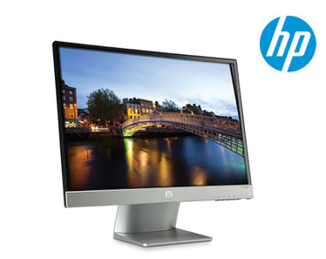
 |  |  |  | - | - | -
 | 인텔 i7 4세대 4770 |  |  |  |  | -
 | 16GB DDR3 PC3-16000 |  |  | - | - | -
 | 1TB SATA 7200rpm hdd x 2ea |  |  | - | - | -
 | DVD Multi |  |  | - | - | -
 | nVidia Geforce GT625 1GB |  |  | - | - | -
 | USB 3.0 |  |  | - | - | -
 | English Windows 7 Home Premium |  |  | - |  | -
 | 300W PSU |  |  | - | - | -

 |  |  |  | - | - | -
모니터 | HP 23fi | 1 | 200,000 | 200,000 | 20,000 | 220,000
 |  |  |  | - | - | -
 |  |  |  | - | - | -
 |  |  |  | - | - | -
 |  |  |  | - | - | -
 |  |  |  |  | - | -
 |  |  |  | - | - | -
 |  |  |  | - | - | -
 |  |  |  | - | - | -
 |  |  |  |  | - | -
 |  |  |  |  | - | -
 |  |  |  | - | - | -
 |  |  |  | - | - | -
 |  |  |  | - | - | -
 |  |  |  | - | - | -
* 결제계좌 : 신한 110-138-600484 씨-넷 |  |  | 합 계 | 1,500,000 | 150,000 | 1,650,000
* 견적담당 : | 조규장(010-2910-7760)
* REMARK

고성능
견 적 서

주식회사 지오멕스소프트 |  | 귀하
전화 :
팩스 :
담당 :

아래와 같이 견적합니다.

견 적 합 계 : | ₩1,815,000
견 적 일 자 : | 2014-07-26 16:31:28
결 재 조 건 :

품 명 | 규 격 | 수 량 | 단 가 | 금 액 | 세 액 | 합 계 액
 |  |  |  | - | - | -
데스크탑 | HP Envy 700 CTO | 1 | 1,450,000 | 1,450,000 | 145,000 | 1,595,000
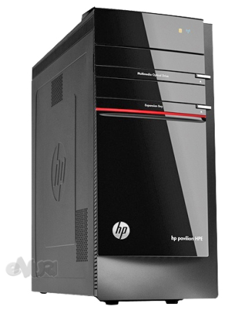
 |  |  |  | - | - | -
 | 인텔 i7 4세대 4770 |  |  |  |  | -
 | 16GB DDR3 PC3-16000 |  |  | - | - | -
 | 1TB SATA 7200rpm hdd x 2ea |  |  | - | - | -
 | DVD Multi |  |  | - | - | -
 | nVidia Geforce GT760 1.5GB |  |  | - | - | -
 | USB 3.0 |  |  | - | - | -
 | English Windows 7 Home Premium |  |  | - |  | -
 | 460W PSU |  |  | - | - | -
 |  |  |  | - | - | -
 |  |  |  | - | - | -
모니터 | HP 23fi | 1 | 200,000 | 200,000 | 20,000 | 220,000
 |  |  |  | - | - | -
 |  |  |  | - | - | -
 |  |  |  | - | - | -
 |  |  |  | - | - | -
 |  |  |  |  | - | -
 |  |  |  | - | - | -
 |  |  |  | - | - | -
 |  |  |  | - | - | -
 |  |  |  |  | - | -
 |  |  |  |  | - | -
 |  |  |  | - | - | -
 |  |  |  | - | - | -
 |  |  |  | - | - | -
 |  |  |  | - | - | -
* 결제계좌 : 신한 110-138-600484 씨-넷 |  |  | 합 계 | 1,650,000 | 165,000 | 1,815,000
* 견적담당 : | 조규장(010-2910-7760)
* REMARK
1. 그래픽 성능이 뛰어난 멀티미디어 PC입니다.

